EVOLUTIE FINANCIER
beleidsdomein | jaar | WIB | O&O | O&V | W&T | beleidsdomein | wetenschap en innovatie | 2008 | 2009 | 2010 | 2011 | 2012 | 2013 | 2014 | 2015 | 2016i
EWI | 2009 | 753.011102 | 721.4658 | 0 | 31.545302 | EWI | O&O | 758.538477 | 721.4658 | 712.8414 | 744.29 | 886.571 | 890.922 | 957.1146 | 899.9576 | 989.563
EWI | 2013 | 926.354 | 890.922 | 0 | 35.432 | OV | O&O | 303.74132279 | 311.27136895 | 311.79315538 | 317.48473431 | 239.19750779 | 259.35789367 | 306.0908575 | 338.742969 | 314.9602
OV | 2008 | 869.85150058 | 303.74132279 | 562.92642449 | 3.1837532979 | andere | O&O | 59.148767515 | 97.334731252 | 199.3891247 | 165.80222345 | 75.194095831 | 93.220764582 | 134.56920283 | 59.72505346 | 93.712
OV | 2011 | 898.57926035 | 317.48473431 | 578.13164998 | 2.9628760617
 | EWI | EWI | EWI | EWI | OV | OV | OV | OV | andere | andere | andere | andere
2008 |  | 758.538477 |  |  |  | 303.74132279 |  |  |  | 59.148767515
2009 |  | 721.4658 |  |  |  | 311.27136895 |  |  |  | 97.334731252
2010 |  | 712.8414 |  |  |  | 311.79315538 |  |  |  | 199.3891247
2011 |  | 744.29 |  |  |  | 317.48473431 |  |  |  | 165.80222345
2012 |  | 886.571 |  |  |  | 239.19750779 |  |  |  | 75.194095831
2013 |  | 890.922 |  |  |  | 259.35789367 |  |  |  | 93.220764582
2014 |  | 957.1146 |  |  |  | 306.0908575 |  |  |  | 134.56920283
2015 |  | 899.9576 |  |  |  | 338.742969 |  |  |  | 59.72505346
2016i |  | 989.563 |  |  |  | 314.9602 |  |  |  | 93.712
OV | 2012 | 843.29013765 | 239.19750779 | 600.81511891 | 3.2775109548
OV | 2013 | 868.93021595 | 259.35789367 | 606.33832228 | 3.234
OV | 2014 | 1027.4676075 | 306.0908575 | 717.7725 | 2.556
OV | 2015 | 1128.93831 | 338.742969 | 787.75501 | 2.440331
OV | 2016i | 1030.272 | 314.9602 | 712.24275 | 3.068753
andere | 2008 | 109.12270002 | 59.148767515 | 2.463639085 | 47.51029342
andere | 2009 | 144.18925351 | 97.334731252 | 1.1104527267 | 45.744069527
andere | 2010 | 245.44411526 | 199.3891247 | 0.75047310821 | 45.304517454
andere | 2011 | 207.17771793 | 165.80222345 | 0.67812696162 | 40.697367518
andere | 2012 | 124.59464652 | 75.194095831 | 0.69429785524 | 48.70625283
andere | 2013 | 148.76725113 | 93.220764582 | 2.26675 | 53.279736351
andere | 2014 | 187.74691702 | 134.56920283 | 1.0772 | 51.521087088
andere | 2015 | 121.10671401 | 59.72505346 | 0.45526 | 61.00941886
andere | 2016i | 117.988235 | 60.712140968 | 0.1432 | 57.047589336

dashboard
HET WETENSCHAPS- EN INNOVATIEBELEID VAN DE VLAAMSE OVERHEID
BUDGET PER JAAR/STATUS/BELEIDSDOMEIN/KREDIETLIJN |  |  | Evolutie van het Horizontaal Begrotingsprogramma Wetenschaps- en innovatiebeleid (HBPWIB)
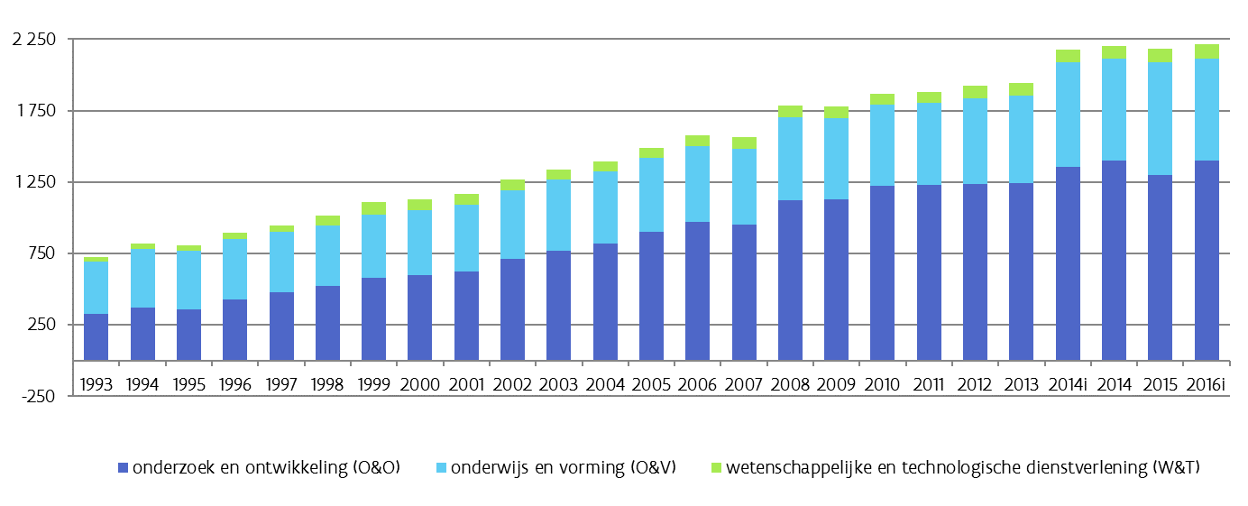
 | O&O-budget | 1398.2345144
 | O&V-budget | 717.8866701
 | W&T-budget | 100.8401285
 | TOTAAL | 2217.0459146

 |  |  | Ten opzichte van 2015 neemt het wetenschaps- en innovatiebudget toe in 2016. Het totale budget voor wetenschap en innovatie bedraagt 2,217 miljard euro bij begrotingsopmaak. Het budget voor onderzoek en ontwikkeling sterk toe. Het bedraagt 1,398 miljard euro. De middelen vanuit het departement EWI stijgen en deze worden bijna integraal beschouwd als middelen voor onderzoek en ontwikkeling. De middelen vanuit OV dalen en worden grotendeels beschouwd als middelen voor onderwijs en vorming.

 | PER FINANCIER (EWI, OV of andere beleidsdomeinen) |  | Evolutie wetenschaps- en innovatiebudget per financier
 | O&O | O&V | W&T
EWI | 989.5626 | 5.5 | 40.7234
OV | 314.9597734 | 712.2434701 | 3.069139164
ANDERE | 93.712140968 | 0.1432 | 57.047589336
 | EWI | EWI | EWI | EWI | OV | OV | OV | OV | andere | andere | andere | andere
2008 |  | 758.538477 |  |  |  | 303.74132279 |  |  |  | 59.148767515
2009 |  | 721.4658 |  |  |  | 311.27136895 |  |  |  | 97.334731252
2010 |  | 712.8414 |  |  |  | 311.79315538 |  |  |  | 199.3891247
2011 |  | 744.29 |  |  |  | 317.48473431 |  |  |  | 165.80222345
2012 |  | 886.571 |  |  |  | 239.19750779 |  |  |  | 75.194095831
2013 |  | 890.922 |  |  |  | 259.35789367 |  |  |  | 93.220764582
2014 |  | 957.1146 |  |  |  | 306.0908575 |  |  |  | 134.56920283
2015 |  | 899.9576 |  |  |  | 338.742969 |  |  |  | 59.72505346
2016i |  | 989.563 |  |  |  | 314.9602 |  |  |  | 93.712

